东夷文字发现地
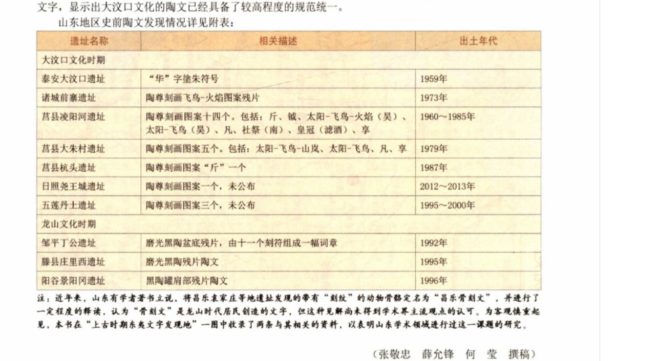
遗址名称 | 相关描述 | 发现地点 | 出土年代 | 备注

